Indíce
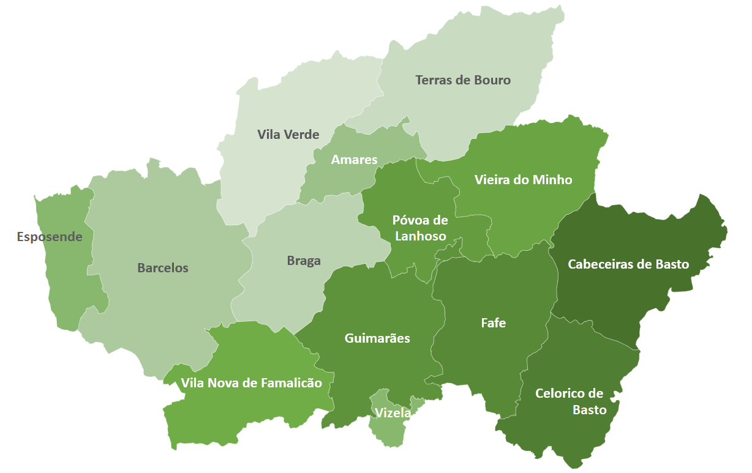

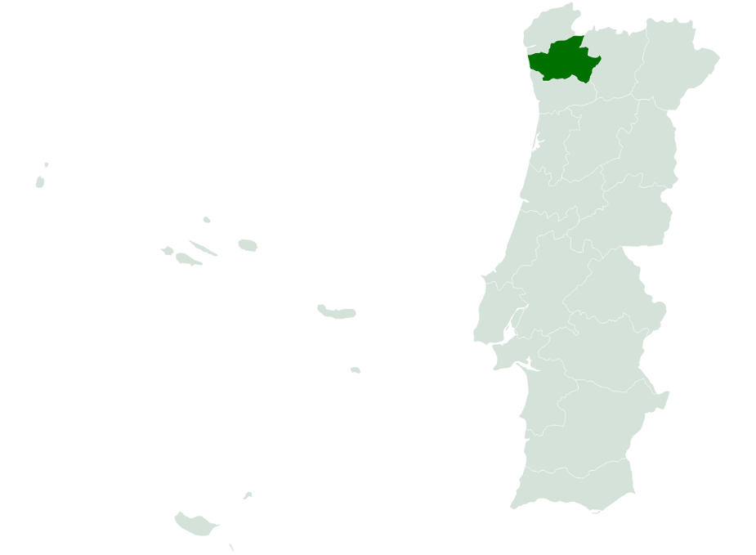
 | Indíce
 | I - Pobreza e Exclusão NUTS II
 | II - Pirâmide Etária
 | III - Território e População
 | IV - Mercado de Trabalho
 | V - Rendimento e Poder de Compra
 | VI -Educação
 | VII -Sáude
 | VIII - Habitação (Censos)
 | VIII - Habitação
 | IX -Proteção Social
 | X - Participação Eleitoral

NOTA: Os dados contidos nesta ficha-síntese foram recolhidos das respetivas fontes oficiais entre Março e Abril de 2022. As fontes utilizadas foram: o Instituto Nacional de Estatística (INE); Pordata; Instituto da Segurança Social (ISS); Instituto de Emprego e Formação Profissional (IEFP).

II - Pirâmide Etária
 | INDÍCE |  | Território e População

Pirâmide Etária - Braga (2011/2020)
Pirâmide Etária - Portugal (2011/2020)

 | Fonte: INE, Estimativas anuais da população residente
 | Nota: Cálculos próprios para valor distrital

-1 |  | Portugal | H - 2011 | M - 2011 | H - 2020 | M - 2020 | Braga | H - 2011 | M - 2011 | H - 2020 | M - 2020
 |  | 0 - 4 anos | 250,223 | 239726 | 222,839 | 213195 | 0 - 4 anos | -19,662 | 18711 | -17,222 | 16135
 |  | 5 - 9 anos | 268,433 | 255094 | 227,582 | 217124 | 5 - 9 anos | -22,885 | 21811 | -17,063 | 15885
 |  | 10 - 14 anos | 286,008 | 273416 | 255,492 | 246396 | 10 - 14 anos | -26,436 | 24928 | -19,888 | 19260
 |  | 15 - 19 anos | 285,437 | 273453 | 273,988 | 262453 | 15 - 19 anos | -26,968 | 25742 | -23,298 | 22286
 |  | 20 - 24 anos | 292,447 | 288074 | 285,592 | 278201 | 20 - 24 anos | -26,605 | 26529 | -25,765 | 24362
 |  | 25 - 29 anos | 316,114 | 321381 | 273,621 | 273972 | 25 - 29 anos | -27,728 | 27960 | -24,532 | 24031
 |  | 30 - 34 anos | 365,735 | 383396 | 279,181 | 287071 | 30 - 34 anos | -30,657 | 32698 | -23,770 | 24675
 |  | 35 - 39 anos | 404,797 | 426522 | 313,432 | 336793 | 35 - 39 anos | -34,280 | 36553 | -26,208 | 28120
 |  | 40 - 44 anos | 380,465 | 399264 | 364,276 | 400397 | 40 - 44 anos | -33,386 | 35362 | -29,796 | 33340
 |  | 45 - 49 anos | 376,018 | 402348 | 379,850 | 422968 | 45 - 49 anos | -33,136 | 35474 | -31,606 | 36284
 |  | 50 - 54 anos | 354,921 | 381485 | 351,450 | 393571 | 50 - 54 anos | -29,885 | 31392 | -30,566 | 34467
 |  | 55 - 59 anos | 321,094 | 354952 | 346,405 | 396324 | 55 - 59 anos | -25,548 | 27972 | -30,458 | 34528
 |  | 60 - 64 anos | 297,981 | 335968 | 318,873 | 367558 | 60 - 64 anos | -21,466 | 23514 | -26,510 | 29663
 |  | 65 - 69 anos | 248,090 | 300662 | 286,488 | 341353 | 65 - 69 anos | -15,641 | 19016 | -22,598 | 26436
 |  | 70 - 74 anos | 212,125 | 271125 | 247,693 | 308579 | 70 - 74 anos | -12,950 | 16928 | -17,460 | 20991
 |  | 75 - 79 anos | 179,950 | 255071 | 186,568 | 257377 | 75 - 79 anos | -10,869 | 15705 | -11,544 | 16055
 |  | 80 - 84 anos | 115,077 | 188327 | 136,439 | 211629 | 80 - 84 anos | -6,832 | 11265 | -8,352 | 13262
 |  | 85 e mais anos | 75,522 | 161697 | 108,980 | 224542 | 85 e mais anos | -3,978 | 8839 | -6,548 | 13144

